Sheet1
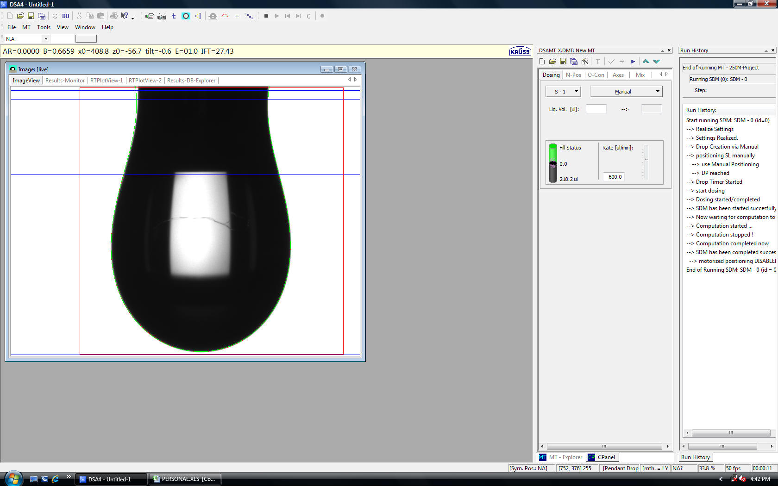
N° | t [s] | IFT [mN/m] | Vol [ul] | SA [mm²] | BD [mm]
SUM | 0.6611 | 27.45 +- 0.06 | 12.89 +- 0.03 | 23.11 +- 0.06
0-1 | 0.6611 | 27.43 | 12.83 | 23 | 2.445
0-2 | 0.7517 | 27.46 | 12.84 | 23.02 | 2.444
0-3 | 0.9047 | 27.46 | 12.79 | 22.94 | 2.447
0-4 | 0.9773 | 27.41 | 12.82 | 23 | 2.444
0-5 | 1.0466 | 27.45 | 12.83 | 23.01 | 2.442
0-6 | 1.1463 | 27.38 | 12.94 | 23.2 | 2.432
0-7 | 1.2234 | 27.43 | 12.91 | 23.15 | 2.437
0-8 | 1.2894 | 27.37 | 12.89 | 23.11 | 2.436
0-9 | 1.4028 | 27.43 | 12.87 | 23.08 | 2.44
0-10 | 1.5318 | 27.43 | 12.83 | 23 | 2.446
0-11 | 1.6367 | 27.37 | 12.9 | 23.12 | 2.436
0-12 | 1.7545 | 27.4 | 12.86 | 23.06 | 2.441
0-13 | 1.9469 | 27.49 | 12.89 | 23.11 | 2.435
0-14 | 2.0204 | 27.47 | 12.88 | 23.1 | 2.44
0-15 | 2.107 | 27.53 | 12.86 | 23.06 | 2.442
0-16 | 2.1787 | 27.43 | 12.87 | 23.07 | 2.439
0-17 | 2.2474 | 27.53 | 12.9 | 23.13 | 2.436
0-18 | 2.334 | 27.45 | 12.88 | 23.09 | 2.44
0-19 | 2.4071 | 27.51 | 12.85 | 23.05 | 2.442
0-20 | 2.4841 | 27.44 | 12.83 | 23.01 | 2.443
0-21 | 2.5571 | 27.56 | 12.87 | 23.07 | 2.441
0-22 | 2.6311 | 27.4 | 12.86 | 23.06 | 2.441
0-23 | 2.7283 | 27.53 | 12.86 | 23.06 | 2.439
0-24 | 2.8111 | 27.39 | 12.81 | 22.98 | 2.444
0-25 | 2.9996 | 27.55 | 12.87 | 23.07 | 2.438
0-26 | 3.0697 | 27.42 | 12.82 | 23 | 2.442
0-27 | 3.1396 | 27.57 | 12.82 | 23 | 2.44
0-28 | 3.2261 | 27.42 | 12.87 | 23.07 | 2.441
0-29 | 3.3016 | 27.5 | 12.85 | 23.04 | 2.441
0-30 | 3.3794 | 27.62 | 12.94 | 23.18 | 2.435
0-31 | 3.4466 | 27.43 | 12.91 | 23.15 | 2.436
0-32 | 3.5197 | 27.73 | 12.9 | 23.1 | 2.439
0-33 | 3.5824 | 27.41 | 12.86 | 23.06 | 2.44
0-34 | 3.6695 | 27.49 | 12.89 | 23.11 | 2.436
0-35 | 3.7571 | 27.44 | 12.87 | 23.08 | 2.44
0-36 | 3.9313 | 27.49 | 12.89 | 23.11 | 2.438
0-37 | 4.0163 | 27.45 | 12.92 | 23.16 | 2.435
0-38 | 4.093 | 27.51 | 12.9 | 23.12 | 2.435
0-39 | 4.1623 | 27.41 | 12.91 | 23.14 | 2.434
0-40 | 4.229 | 27.41 | 12.9 | 23.14 | 2.437
0-41 | 4.3055 | 27.41 | 12.91 | 23.14 | 2.434
0-42 | 4.3726 | 27.41 | 12.91 | 23.14 | 2.435
0-43 | 4.4682 | 27.45 | 12.88 | 23.09 | 2.44
0-44 | 4.5448 | 27.5 | 12.85 | 23.04 | 2.439
0-45 | 4.6195 | 27.36 | 12.89 | 23.11 | 2.435
0-46 | 4.6975 | 27.45 | 12.88 | 23.09 | 2.437
0-47 | 4.7704 | 27.42 | 12.91 | 23.15 | 2.434
0-48 | 4.8527 | 27.47 | 12.97 | 23.24 | 2.43
0-49 | 5.0313 | 27.43 | 12.87 | 23.07 | 2.438
0-50 | 5.1064 | 27.45 | 12.92 | 23.16 | 2.435
0-51 | 5.1812 | 27.47 | 12.93 | 23.17 | 2.433
0-52 | 5.2664 | 27.52 | 12.9 | 23.13 | 2.435
0-53 | 5.3349 | 27.43 | 12.91 | 23.15 | 2.434
0-54 | 5.4348 | 27.53 | 12.86 | 23.06 | 2.441
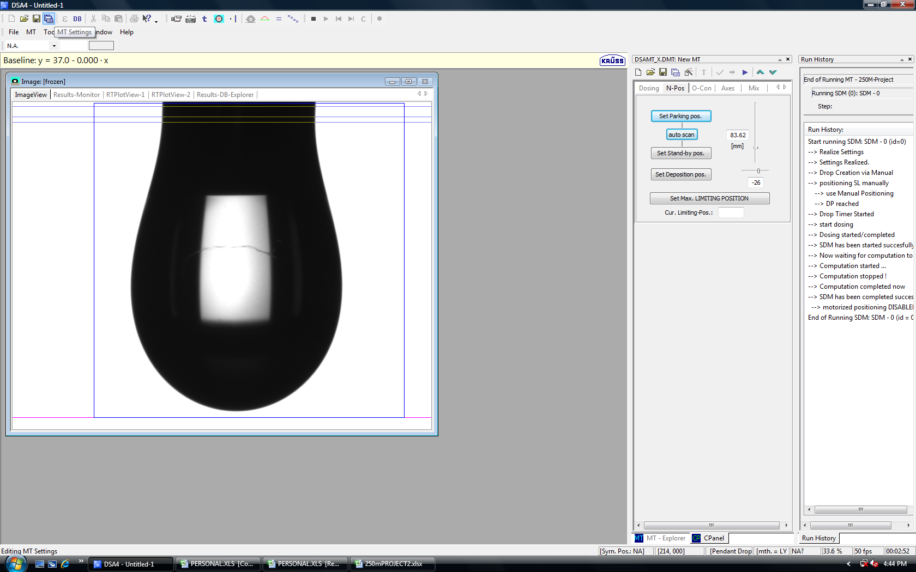
0-55 | 5.5031 | 27.52 | 12.86 | 23.05 | 2.439
0-56 | 5.5743 | 27.43 | 12.83 | 23 | 2.443
0-57 | 5.6658 | 27.37 | 12.93 | 23.19 | 2.433
0-58 | 5.7456 | 27.52 | 12.94 | 23.2 | 2.429
0-59 | 5.839 | 27.35 | 12.93 | 23.18 | 2.433
0-60 | 5.9837 | 27.43 | 12.91 | 23.15 | 2.434
0-61 | 6.0513 | 27.47 | 12.88 | 23.1 | 2.437
0-62 | 6.1177 | 27.46 | 12.88 | 23.09 | 2.436
0-63 | 6.1939 | 27.51 | 12.9 | 23.12 | 2.435
0-64 | 6.2763 | 27.48 | 12.89 | 23.1 | 2.437
0-65 | 6.3847 | 27.35 | 12.86 | 23.04 | 2.444
0-66 | 6.5111 | 27.51 | 12.9 | 23.12 | 2.437
0-67 | 6.5963 | 27.42 | 12.91 | 23.14 | 2.435
0-68 | 6.6694 | 27.42 | 12.91 | 23.15 | 2.433
0-69 | 6.747 | 27.46 | 12.93 | 23.17 | 2.433
0-70 | 6.8383 | 27.48 | 12.93 | 23.17 | 2.434
0-71 | 7.0282 | 27.42 | 12.91 | 23.14 | 2.436
0-72 | 7.1085 | 27.42 | 12.91 | 23.14 | 2.436
0-73 | 7.1847 | 27.39 | 12.9 | 23.13 | 2.436
0-74 | 7.2546 | 27.42 | 12.91 | 23.14 | 2.433
0-75 | 7.3335 | 27.4 | 12.9 | 23.13 | 2.433
0-76 | 7.4085 | 27.45 | 12.92 | 23.16 | 2.433
0-77 | 7.4769 | 27.38 | 12.9 | 23.12 | 2.435
0-78 | 7.5521 | 27.43 | 12.91 | 23.15 | 2.436
0-79 | 7.6259 | 27.47 | 12.88 | 23.1 | 2.437
0-80 | 7.7005 | 27.38 | 12.89 | 23.12 | 2.436
0-81 | 7.7756 | 27.43 | 12.95 | 23.22 | 2.429
0-82 | 7.8577 | 27.43 | 12.91 | 23.14 | 2.433
0-83 | 8.0404 | 27.44 | 12.87 | 23.08 | 2.438
0-84 | 8.1103 | 27.41 | 12.9 | 23.13 | 2.433
0-85 | 8.1855 | 27.46 | 12.96 | 23.23 | 2.427
0-86 | 8.2491 | 27.38 | 12.94 | 23.19 | 2.433
0-87 | 8.3602 | 27.52 | 12.9 | 23.12 | 2.439
0-88 | 8.4319 | 27.45 | 12.88 | 23.09 | 2.439
0-89 | 8.5219 | 27.53 | 12.9 | 23.13 | 2.437
0-90 | 8.5984 | 27.41 | 12.86 | 23.06 | 2.437
0-91 | 8.6819 | 27.48 | 12.88 | 23.1 | 2.438
0-92 | 8.7802 | 27.37 | 12.93 | 23.19 | 2.434
0-93 | 8.8784 | 27.42 | 12.91 | 23.14 | 2.437
0-94 | 9.03 | 27.45 | 12.87 | 23.08 | 2.436
0-95 | 9.0993 | 27.4 | 12.86 | 23.06 | 2.438
0-96 | 9.2161 | 27.47 | 12.88 | 23.1 | 2.438
0-97 | 9.3467 | 27.41 | 12.91 | 23.14 | 2.434
0-98 | 9.425 | 27.48 | 12.89 | 23.1 | 2.439
0-99 | 9.5012 | 27.41 | 12.9 | 23.14 | 2.433
0-100 | 9.5818 | 27.44 | 12.96 | 23.23 | 2.431
0-101 | 9.6899 | 27.49 | 12.85 | 23.04 | 2.442
0-102 | 9.7607 | 27.47 | 12.88 | 23.1 | 2.439
0-103 | 9.8361 | 27.5 | 12.93 | 23.18 | 2.434
0-104 | 9.9255 | 27.45 | 12.92 | 23.16 | 2.432
0-105 | 10.084 | 27.34 | 12.96 | 23.24 | 2.427
0-106 | 10.1531 | 27.37 | 12.94 | 23.19 | 2.435
0-107 | 10.2687 | 27.41 | 12.86 | 23.07 | 2.438
0-108 | 10.3858 | 27.47 | 12.93 | 23.17 | 2.434
0-109 | 10.5062 | 27.49 | 12.89 | 23.11 | 2.435
0-110 | 10.6141 | 27.47 | 12.88 | 23.1 | 2.437
0-111 | 10.6871 | 27.48 | 12.89 | 23.1 | 2.437
0-112 | 10.757 | 27.43 | 12.87 | 23.08 | 2.438

 | Average | 27.45

